画面遷移図
ドキュメント名 |  | フロント_注文 基本設計仕様書 | セクション
プロジェクト名 |  | フロント_注文機能 | 作成者 | 緑川 | 作成日 | 2025-06-12 | 更新者 | 更新日

 | 説明
 | ・カスタマイズ要件以外の画面遷移は現行踏襲とする。

 | 画面遷移図

PC版ナビゲーション

配送先の
新規登録・変更
ECTOP
買い物かご

配送先の
新規登録・確認

ご注文方法指定

決済~購入完了

ECTOP
マイページ

注文購入履歴一覧

注文購入履歴詳細

買い物かご
ドキュメント名 |  |  |  |  |  |  | フロント_注文 基本設計仕様書 |  |  |  | セクション
プロジェクト名 |  |  |  |  |  |  | フロント_注文機能 |  |  |  | 作成者 |  | 緑川 |  |  | 作成日 | 2025-06-12 | 更新者 | 盛田 | 更新日 | 2025-11-06

機能No |  |  | F04-01 |  |  |  | 機能名 |  | 買い物かご |  |  |  |  |  |  | 概要 | カートに追加している商品情報を表示します。

 | レイアウト図

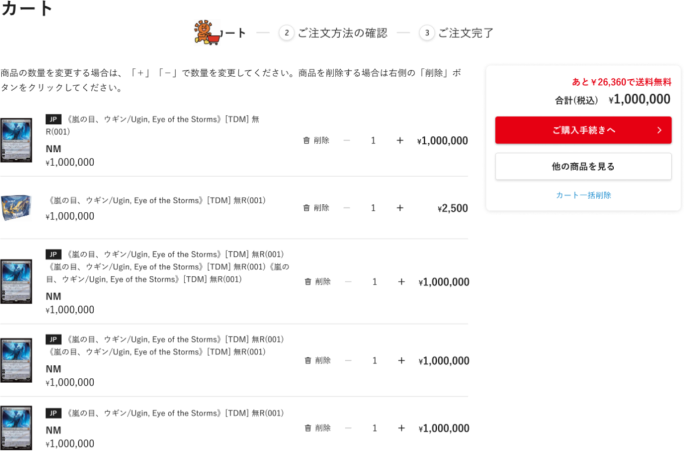
(1)

(12)

(2)
(3)
(4)
(14)
(13)
(7)
(8)
(9)
(10)
(11)
(5)
(6)
(15)

(16)

 | カスタマイズ説明
 | ・ | カスタマイズ要件
 |  |  | 現行機能をベースに下記カスタマイズを入れる
 |  |  |  | カート内商品の数量変更に伴う処理について
 |  |  |  |  | カート内の商品数を変更する際、以下の処理を画面再読み込みせずに行われるようにする
 |  |  |  |  | ・ | カート内商品の合計金額を自動で再計算する
 |  |  |  |  | ・ | 在庫数を超える商品数を入力できないようにする
 |  |  |  |  | ・ | 購入上限数を超える商品数を入力できないようにする
 |  |  |  |  | ・ | 商品点数は0以下を入力できないようにする

 |  |  |  | カート内の削除ボタン
 |  |  |  |  | ・ | 削除ボタンを押下時は画面をリロードし、商品を削除する

 |  |  |  | カートの表示
 |  |  |  |  | ・ | ユーザーの閲覧店舗に応じて店舗別に異なるカート情報が表示されるようにする

 |  |  |  | 送料の表示
 |  |  |  |  | ・ | 支店は商品の配送方法が店舗受取のみで送料が存在しないため、支店では送料は表示しない

 | ・ | カスタマイズ要件に記載の内容以外は現行踏襲とする

 | 処理概要（★はカスタマイズ項目）
 | ・ | 表示について
 |  |  | ・ | 本店の表示内容を踏襲する
 |  |  |  | ・ | 購入グループが複数カートにある場合エラーを表示する

 |  |  | ★ | ユーザの閲覧店舗に応じて店舗別に異なるカート情報が表示されるようにする
 |  |  |  | ・ | 店舗ごとに商品を保持するため、URLを変更してもカートの中身は引き継がない
会員A
①本店カート内
・商品A
・商品B
②支店Aカート内
・商品C
・商品D
③支店Bカート内
・商品E
・商品F
会員A
①本店カート内
・商品A
・商品B
②支店カート内
・商品C
・商品D

 |  | 現行 |  |  |  |  |  |  |  |  |  |  |  |  | カスタマイズ

本店サイトカート
・商品A
・商品B
支店Aサイトカート
・商品C
・商品D
支店Bサイトカート
・商品C
・商品D
本店サイトカート
・商品A
・商品B
支店Aサイトカート
・商品C
・商品D
支店Bサイトカート
・商品E
・商品F

 |  |  | ★ | 送料の表示
 |  |  |  | ・ | 支店は商品の配送方法が店舗受取のみで送料が存在しないため、支店では送料は表示しない

 | ・ | カートの商品数量変更処理
 |  |  | ★ | カート内の商品数を変更する際、以下の処理を画面再読み込みせずに行われるようにする
 |  |  |  | ・ | カート内商品の合計金額を自動で再計算する
 |  |  |  | ・ | 在庫数を超える商品数を入力できないようにする
 |  |  |  |  | ※ | カートに遷移した時点での在庫数で、+ボタン、数量入力を制御する
 |  |  |  |  |  | カート画面中に在庫数が変更してもリアルタイムでカート画面に反映はされない

 |  |  |  | ・ | 購入上限数を超える商品数を入力できないようにする
 |  |  |  |  | ※ | カートに遷移した時点での購入上限数で+ボタン、数量入力を制御
 |  |  |  |  |  | カート画面中に購入上限数が変更してもリアルタイムでカート画面に反映はされない

 |  |  |  | ・ | 商品点数は0以下を入力できないようにする
 |  |  |  | ・ | 計算した内容を下記に反映する
 |  |  |  |  | ・ | 小計
 |  |  |  |  | ・ | 送料無料までの残り金額表示
 |  |  |  |  | ・ | 合計金額

 | ・ | ボタンの挙動
 |  |  | ★ | カート内の削除ボタン
 |  |  |  |  | ・ | 削除ボタンを押下時は画面をリロードし、商品を削除する
 |  |  |  |  | ・ | 削除する商品は閲覧店舗に紐づいている商品のみとする

 |  |  | ・ | 他の商品も見るボタンの処理
 |  |  |  |  | ・ | TOP画面へ遷移する
 |  |  |  |  | ・ | 遷移するTOP画面は閲覧店舗とする

 |  |  | ・ | 購入手続きへボタンの処理
 |  |  |  |  | ・ | ご注文方法の指定画面へ遷移する

 |  |  | ・ | カート一括削除ボタンの処理
 |  |  |  |  | ・ | 削除ボタン押下時は画面をリロードし、カート内商品をすべて削除する
 |  |  |  |  | ・ | 削除する商品は閲覧店舗に紐づいている商品のみとする

 | 識別ID |  |  | ラベル |  |  |  | 書式・制限 |  | 必須 |  | 最大文字数 または最大値 |  | 初期値 |  |  | 画面部品の説明
 | 1 |  |  | STEP表示 |  |  |  | 画像 |  | - |  | - |  | -
 | 2 |  |  | 商品画像 |  |  |  | 画像 |  | - |  | - |  | -
 | 3 |  |  | 言語 |  |  |  | ラベル |  | - |  | - |  | -
 | 4 |  |  | 商品名 |  |  |  | ラベル |  | - |  | - |  | -
 | 5 |  |  | 状態 |  |  |  | ラベル |  | - |  | - |  | -
 | 6 |  |  | 販売価格 |  |  |  | ラベル |  | - |  | - |  | -
 | 11 |  |  | 削除ボタン |  |  |  | ボタン |  | - |  | - |  | -
 | 8 |  |  | 数量-減算 |  |  |  | ボタン |  | - |  | - |  | -
 | 7 |  |  | 数量 |  |  |  | 数値（整数） |  | ◯ |  | - |  | -
 | 9 |  |  | 数量-加算 |  |  |  | ボタン |  | - |  | - |  | -
 | 10 |  |  | 小計 |  |  |  | ラベル |  | - |  | - |  | -
 | 12 |  |  | 送料無料までの価格 |  |  |  | ラベル |  | - |  | - |  | -
 | 13 |  |  | 合計金額（税込） |  |  |  | ラベル |  | - |  | - |  | -
 | 15 |  |  | 購入手続きへボタン |  |  |  | ボタン |  | - |  | - |  | -
 | 14 |  |  | 他の商品を見るボタン |  |  |  | ボタン |  | - |  | - |  | -
 | 16 |  |  | カート一括削除 |  |  |  | リンク |  | - |  | - |  | -

ご注文方法指定
ドキュメント名 |  |  |  |  |  |  | フロント_注文 基本設計仕様書 |  |  |  | セクション
プロジェクト名 |  |  |  |  |  |  | フロント_注文機能 |  |  |  | 作成者 |  | 緑川 |  | 作成日 | 2025-06-12 | 更新者 | 盛田 | 更新日 | 2025-12-26

機能No |  |  | F04-02 |  |  |  | 機能名 |  | ご注文方法指定 |  |  |  |  |  | 概要 | 注文情報を入力及び確認し、注文できます。

 | レイアウト図

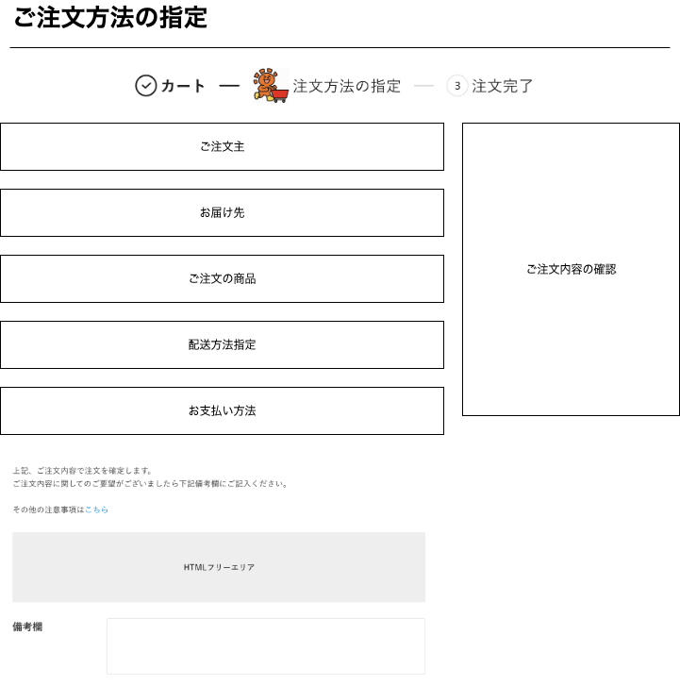

(1)

(2)

(3)

(10)

(4)

(5)

(6)

配送方法を「店頭受取」「スムーズ店頭受取」に切り替えた場合は備考欄を消し、問い合わせフォームへの誘導とする

(7)
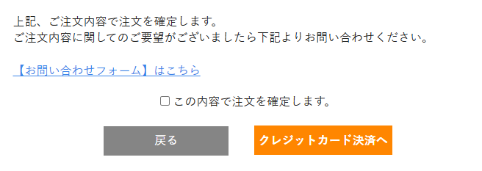

(8)

(9)

 | カスタマイズ説明
 | ・ | カスタマイズ要件に記載の内容以外は現行踏襲とする

 | 処理概要（★はカスタマイズ項目）
 | ・ | ご注文主
 |  | ・ | ご注文主欄に記載

 | ・ | お届け先
 |  | ・ | お届け先欄に記載

 | ・ | ご注文の商品
 |  | ・ | ご注文の商品欄に記載

 | ・ | 配送方法指定
 |  | ・ | 配送方法指定欄に記載

 | ・ | お支払い方法
 |  | ・ | お支払い方法欄に記載

 | ・ | ご注文内容の確認
 |  | ・ | ご注文内容の確認欄に記載

 | ・ | カート情報がない場合はエラーとし買い物かご画面へ遷移する
 | ・ | カート内に商品がない場合はエラーとして買い物かご画面へ遷移する

 | ★ | HTMLフリーエリアの追加
 |  | ・ | 管理画面>コンテンツ管理>ブロック管理から文章の設定ができるようにする

 | ・ | 表示について
 |  | ★ | 店舗受取の場合は備考欄を非表示とする
 |  | ・ | 支払方法によって「注文する」ボタンの文言を変更する
 |  |  | ・ | コンビニ決済の場合、コンビニ決済へに変更する
 |  |  | ・ | クレジットカード決済の場合、クレジットカード決済へに変更する
 |  | ・ | 支店の場合、「注文する」ボタンの文言は「購入する」に変更する

 | ・ | 店頭受取、スムーズ店頭受取の場合、画面の表示切り替えをする
 |  |  | ・ | 備考欄を非表示とする
 |  |  | ・ | お問合せフォームはこちらエリアを表示する

 | ・ | 店頭受取、スムーズ店頭受取以外の場合、画面の表示切り替えをする
 |  |  | ・ | 備考欄を表示とする
 |  |  | ・ | お問合せフォームはこちらを非表示とする

 | 識別ID |  |  | ラベル |  |  |  | 書式・制限 |  | 必須 |  | 最大文字数 または最大値 |  | 初期値 |  | 画面部品の説明
 | 1 |  |  | STEP表示 |  |  |  | ラベル |  | - |  | - |  | -
 | 2 |  |  | ご注文主 |  |  |  | - |  | - |  | - |  | -
 | 3 |  |  | お届け先 |  |  |  | - |  | - |  | - |  | -
 | 4 |  |  | ご注文の商品 |  |  |  | - |  | - |  | - |  | -
 | 5 |  |  | 配送方法指定 |  |  |  | - |  | - |  | - |  | -
 | 6 |  |  | お支払い方法 |  |  |  | - |  | - |  | - |  | -
 | 7 |  |  | その他の注意事項 |  |  |  | リンク |  | - |  | - |  | -
 | 8 |  |  | HTMLフリーエリア |  |  |  | - |  | - |  | - |  | - |  | ・管理者側で文章を設定できるように追加
 | 9 |  |  | 備考欄 |  |  |  | テキストエリア |  | - |  | - |  | - |  | ・店舗受取の場合は非表示とする
 | 10 |  |  | ご注文内容の確認 |  |  |  | - |  | - |  | - |  | -

 | ご注文主 レイアウト図

(2-1)
(2-2)
(2-4)
(2-5)
(2-6)
(2-3)
(2-7)

 | カスタマイズ説明
 | ・ | カスタマイズ要件
 |  |  | 現行機能をベースに下記カスタマイズを行う
 |  |  |  | 海外住所対応について
 |  |  |  |  | ・ | 海外住所表示時に海外住所用に3カラム目を表示する
 |  |  |  |  | ・ | 注文登録時に注文者情報、配送先情報に海外住所用の3カラム目を登録する

 | ・カスタマイズ要件に記載の内容以外は現行踏襲とする。

 | 処理概要（★はカスタマイズ項目）
 | ・ | 表示について
 |  | ・ | 会員の情報を表示する

 | 識別ID |  |  | ラベル |  |  |  | 書式・制限 |  | 必須 |  | 最大文字数 または最大値 |  | 初期値 |  | 画面部品の説明
 | 2-1 |  |  | 名前 |  |  |  | 全角・半角 |  | - |  | - |  | -
 | 2-2 |  |  | 郵便番号 |  |  |  | 数値（整数） |  | - |  | - |  | -
 | 2-3 |  |  | 都道府県 |  |  |  | 全角・半角 |  | - |  | - |  | -
 | 2-4 |  |  | 住所1 |  |  |  | 全角・半角 |  | - |  | - |  | -
 | 2-5 |  |  | 住所2 |  |  |  | 全角・半角 |  | - |  | - |  | -
 | 2-6 |  |  | 住所3 |  |  |  | 全角・半角 |  | - |  | - |  | - |  | ※カスタマイズ対応、項目を追加する
 | 2-7 |  |  | 電話番号 |  |  |  | 数値（整数） |  | - |  | - |  | -

 | お届け先 レイアウト図

(3-1)
配送先１

(3-2)
(3-4)
(3-5)
(3-6)
(3-3)
(3-7)

(3-8)
(3-10)
(3-9)

 | カスタマイズ説明
 | ・ | カスタマイズ要件
 |  |  | 現行機能をベースに下記カスタマイズを行う
 |  |  |  | 海外住所対応について
 |  |  |  |  | ・ | 海外住所表示時に海外住所用に3カラム目を表示する
 |  |  |  |  | ・ | 注文登録時に注文者情報、配送先情報に海外住所用の3カラム目を登録する

 |  |  |  | 配送先の新規登録・変更について
 |  |  |  |  | ・ | 支店では、郵送がないため表示しない

 | ・カスタマイズ要件に記載の内容以外は現行踏襲とする。

 | 処理概要（★はカスタマイズ項目）
 | ★ | 表示について
 |  | ・ | 海外住所対応にて住所３を追加する
 |  | ・ | 支店は配送がないため表示しない

 | ・ | 「お届け先情報を変更する」ボタンについて
 |  | ・ | お届け先名称「会員情報住所」を選択しているときは非表示とする

 | ・ | お届け先切り替え時に画面をリロードする
 |  | ・ | 会員情報住所を選択している場合は「お届け先情報を変更する」ボタンを表示しない
 |  | ・ | 会員情報住所以外を選択している場合は「お届け先情報を変更する」ボタンを表示する

 | ・ | 配送方法が店舗受け取りの場合はお届け先方法を非表示とする

 | ・ | 画面内の更新情報を保持する
 |  | ・ | 「お届け先情報を変更する」「新しいお届け先情報を登録する」画面に遷移し、再び当画面に戻ってきた時、遷移前の更新情報を保持した状態とする

 | 識別ID |  |  | ラベル |  |  |  | 書式・制限 |  | 必須 |  | 最大文字数 または最大値 |  | 初期値 |  | 画面部品の説明
 | 3-1 |  |  | お届け先選択 |  |  |  | 単一選択（ラジオボタン） |  | ◯ |  | - |  | - |  | 選択肢には配送先名称を表示する
 | 3-2 |  |  | 郵便番号 |  |  |  | ラベル |  | - |  | - |  | -
 | 3-3 |  |  | 都道府県 |  |  |  | ラベル |  | - |  | - |  | -
 | 3-4 |  |  | 住所1 |  |  |  | ラベル |  | - |  | - |  | -
 | 3-5 |  |  | 住所2 |  |  |  | ラベル |  | - |  | - |  | -
 | 3-6 |  |  | 住所3 |  |  |  | ラベル |  | - |  | - |  | - |  | ※カスタマイズ対応、項目を追加する
 | 3-7 |  |  | 氏名 |  |  |  | ラベル |  | - |  | - |  | -
 | 3-8 |  |  | 電話番号 |  |  |  | ラベル |  | - |  | - |  | -
 | 3-9 |  |  | お届け先情報を変更するボタン |  |  |  | ボタン |  | - |  | - |  | - |  | クリックすると選択している配送情報を設定した「配送先の新規登録・変更」画面へ遷移する
 | 3-10 |  |  | 新しいお届け先情報を登録するボタン |  |  |  | ボタン |  | - |  | - |  | - |  | クリックすると「配送先の新規登録・変更」画面へ遷移する

 | ご注文商品 レイアウト図
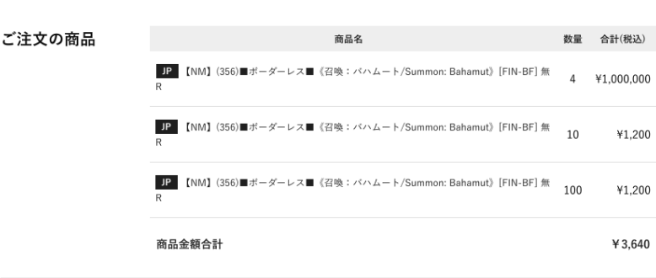

(4-1)
(4-2)
(4-3)
(4-4)

(4-5)

 | カスタマイズ説明
 | ・ | カスタマイズ要件
 |  |  | 現行機能をベースに下記カスタマイズを行う
 |  |  |  | カート内商品の表示
 |  |  |  |  | ・ | ユーザーの閲覧店舗に応じて店舗別に異なるカート情報が表示されるようにする

 | ・カスタマイズ要件に記載の内容以外は現行踏襲とする。

 | 処理概要（★はカスタマイズ項目）
 | ★表示について
 |  | ・ | ユーザーの閲覧店舗に応じて店舗別に異なるカート情報が表示されるようにする

 | 識別ID |  |  | ラベル |  |  |  | 書式・制限 |  | 必須 |  | 最大文字数 または最大値 |  | 初期値 |  | 画面部品の説明
 | 4-1 |  |  | 言語 |  |  |  | ラベル |  | - |  | - |  | -
 | 4-2 |  |  | 商品名 |  |  |  | ラベル |  | - |  | - |  | -
 | 4-3 |  |  | 数量 |  |  |  | ラベル |  | - |  | - |  | -
 | 4-4 |  |  | 合計（税込） |  |  |  | ラベル |  | - |  | - |  | -
 | 4-5 |  |  | 商品金額合計 |  |  |  | ラベル |  | - |  | - |  | -

 | 配送方法 レイアウト図

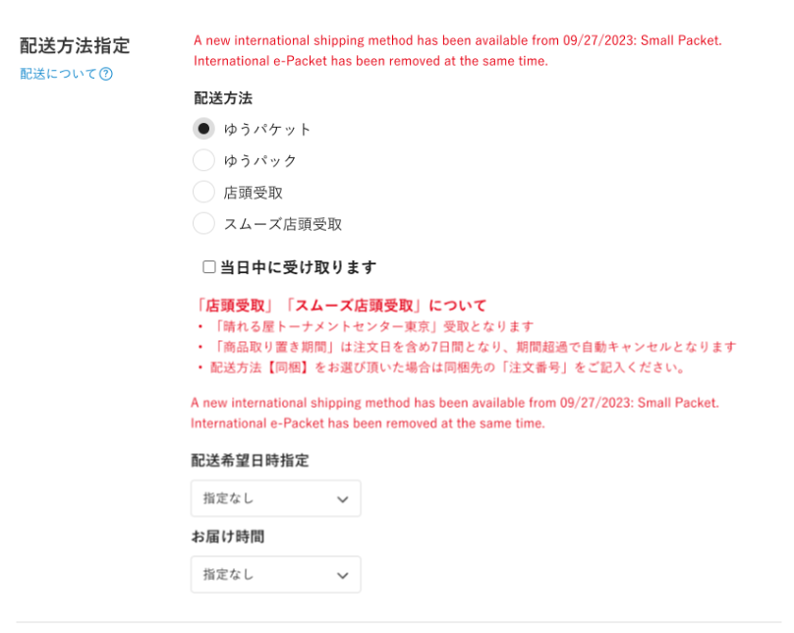

(5-1)

(5-2)

商品取り置き期間について、7日間と表示されていたが、
日付で表示していないため一部ユーザーからクレームが入ることがあるため、購入日を起算日として動的に7日後の日付を表示させるよう修正
（HARESEKA-1237の対応取込）

(5-3)
(5-4)

(5-6)

(5-5)

 | カスタマイズ説明
 | ・ | カスタマイズ要件
 |  |  | 現行機能をベースに下記カスタマイズを行う
 |  |  |  | 配送方法の表示
 |  |  |  |  | ・ | 支店では商品の配送方法を店舗受取のみを表示する

 | ・カスタマイズ要件に記載の内容以外は現行踏襲とする。

 | 処理概要（★はカスタマイズ項目）
 | ★ | 初期表示
 |  | ・ | EC以外は配送方法を店舗受取のみを表示する
 |  | ・ | 配送希望日時指定は非表示とする

 | ・ | 配送方法指定を変更時に画面のリロードをする
 |  | ・ | 選択した配送方法に紐づいている情報を表示する
 |  |  | ・ | 配送希望日時指定
 |  |  | ・ | お支払い方法

 | ・ | 配送先の国が「Japan」以外の場合
 |  | ・ | 配送方法をEMS、Small packetのみとし、それ以外は非表示とする

 | ・ | 配送方法指定「同梱」について
 |  | ・ | 同梱配送は下記の条件に当てはまる受注情報を持つ場合のみ選択肢に表示する
 |  |  | ・ | ①下記のステータスの受注が存在する場合
 |  |  |  | ・ | 注文受領
 |  |  |  | ・ | 入金待ち
 |  |  |  | ・ | 入金済み
 |  |  |  | ・ | 決済処理中
 |  |  |  | ・ | 出荷指示
 |  |  |  | ・ | ピック中

 |  |  | ・ | ②対象の受注が下記の支払方法の場合
 |  |  |  | ・ | 「クレカ決済」「コンビニ決済」「代金引換」「店頭支払」ではない

 |  |  | ・ | ③購入しようとしている商品と購入グループが同一であること

 |  | ・ | 配送方法指定「同梱」を選択した場合は、お支払い情報選択が郵便振替、銀行振込のみとする
 |  | ・ | 同梱できる受注の件数の最大値は2件とする

 | ・ | 配送について
 |  | ・ | 配送についてリンクをクリック時に下記をモーダル表示する
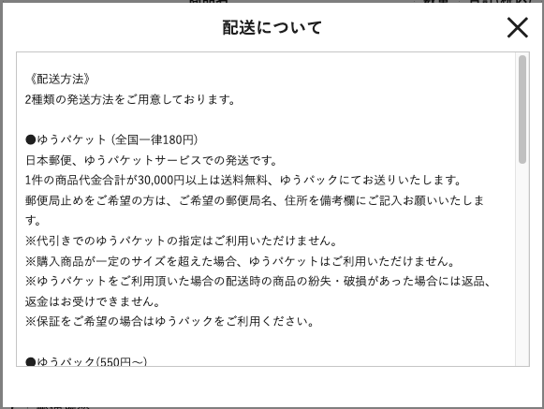

 | ・ | 店頭受取、スムーズ店頭受取を選択した場合は配送方法エリアを非表示にする

 | 識別ID |  |  | ラベル |  |  |  | 書式・制限 |  | 必須 |  | 最大文字数 または最大値 |  | 初期値 |  | 画面部品の説明
 | 5-1 |  |  | 配送についてリンク |  |  |  | リンク |  | - |  | - |  | - |  | ・ポップアップ画面を表示し「配送について」の内容を表示する
 | 5-2 |  |  | 配送方法指定 |  |  |  | 単一選択（ラジオボタン） |  | ◯ |  | - |  | - |  | 選択肢：ゆうパケット、ゆうパック、店頭受取、スムーズ店頭受取、EMS、Small packet、同梱
 | 5-3 |  |  | 当日中に受け取ります |  |  |  | 単一選択（チェックボックス） |  | - |  | - |  | - |  | ・店頭受取、スムーズ店頭受取を選択時のみ表示 ・ログイン中の会員情報の「顧客グループ」が”店内アカウント”または”支店用店内アカウント”であれば購入確認ページで「□当日中に受け取ります」を表示しない（店内アカウントの場合は当日中に受け取ることが明確なため）
 | 5-4 |  |  | 「店頭受取」「スムーズ店頭受取」について |  |  |  | ラベル |  | - |  | - |  | - |  | ・選択している配送方法により注意事項の文言を変更する
 | 5-5 |  |  | 配送希望日時指定 |  |  |  | 単一選択（プルダウン） |  | △ |  | - |  | 指定なし |  | ・支店の場合は非表示とする
 | 5-6 |  |  | お届け時間 |  |  |  | 単一選択（プルダウン） |  | △ |  | - |  | 指定なし |  | ・支店の場合は非表示とする

 | お支払い方法 レイアウト図（本店）

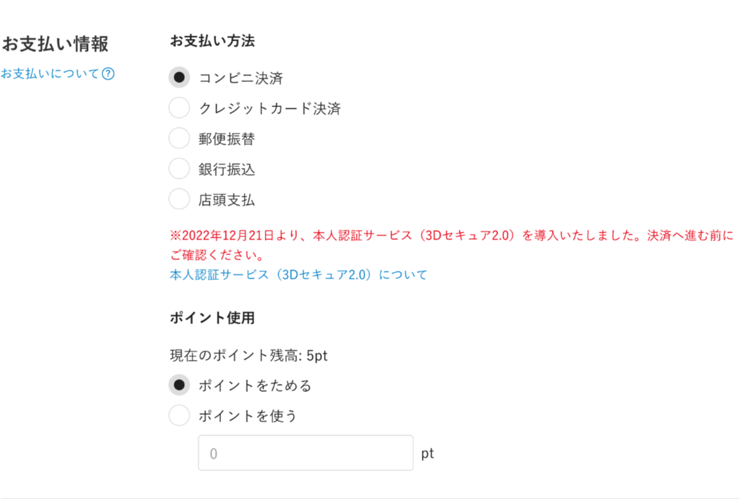

(6-1)
(6-2)

(6-3)

(6-4)

(6-5)

(6-6)

 | お支払い方法 レイアウト図（支店）

(6-1)
(6-2)

 | お支払い方法 レイアウト図（購入グループ：店内アカウント）

(6-1)
(6-2)

 | カスタマイズ説明

 | ・カスタマイズ要件に記載の内容以外は現行踏襲とする。

 | 処理概要（★はカスタマイズ項目）
 | ・ | お支払い方法の選択肢について
 |  | ・ | 支店の場合は「店頭支払」のみ表示する
 |  |  | ※ | スマレジのみでの決済方法はマスタには追加しないため、お支払い方法には表示されない
 |  |  | ※ | スマレジ決済をした場合は注文時の支払い分類は「店頭支払」なり、表示名称はスマレジで決済した方法とする

 | ・ | 使用ポイントについて
 |  | ・ | 支店の場合はポイントを表示しない
 |  | ・ | 使用ポイントに入力した値を「ご注文内容の確認」の（４）に反映する
 |  | ・ | 反映後に金額の再計算をし「ご注文内容の確認」の他の項目に反映する
 |  | ・ | 購入グループが店内アカウントの場合は文言を表示し、ポイント系の項目は非表示とする

 | ・ | お支払いについて
 |  | ・ | お支払いについてリンクをクリック時に下記をモーダル表示する
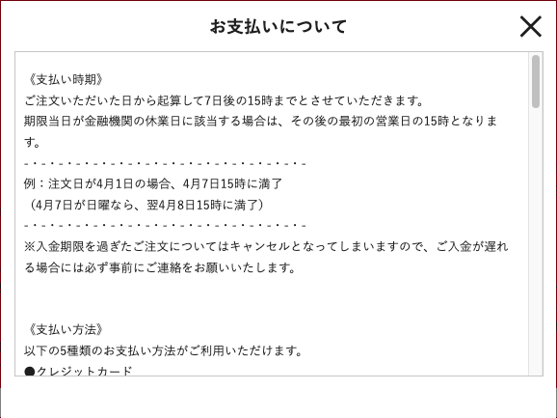

 | 識別ID |  |  | ラベル |  |  |  | 書式・制限 |  | 必須 |  | 最大文字数 または最大値 |  | 初期値 |  | 画面部品の説明
 | 6-1 |  |  | お支払いについて |  |  |  | リンク |  | - |  | - |  | - |  | ・ポップアップ画面を表示し「お支払いについて」の内容を表示する
 | 6-2 |  |  | 支払方法 |  |  |  | 単一選択（ラジオボタン） |  | ◯ |  | - |  | - |  | ・ECの場合 選択肢：コンビニ決済、クレジットカード決済、郵便振替、銀行振込、店頭支払、代金引換 ・支店の場合 選択肢：店頭支払 ・購入グループが店内アカウントの場合 ・店頭支払（店内PC)
 | 6-3 |  |  | 本人認証サービスリンク |  |  |  | リンク |  | - |  | - |  | - |  | ・クレジットカード決済を選択した場合のみ「本人認証サービスリンク」を表示する
 | 6-4 |  |  | ポイント残高 |  |  |  | ラベル |  | △ |  |  |  | - |  | ・ECの場合のみ表示する
 | 6-5 |  |  | ポイント使用 |  |  |  | 単一選択（ラジオボタン） |  | △ |  | 9桁 |  | 0 |  | 選択肢：ポイントをためる、ポイントを使う ・ECの場合のみ表示する
 | 6-6 |  |  | 使用ポイント |  |  |  | 数値（整数） |  | △ |  | - |  | 会員の保有ポイント |  | ・ECの場合のみ表示する ・ポイント使用ラジオボタンで「ポイントを使う」を選択した場合のみ活性化する

 | ご注文の内容の確認 レイアウト図（本店）
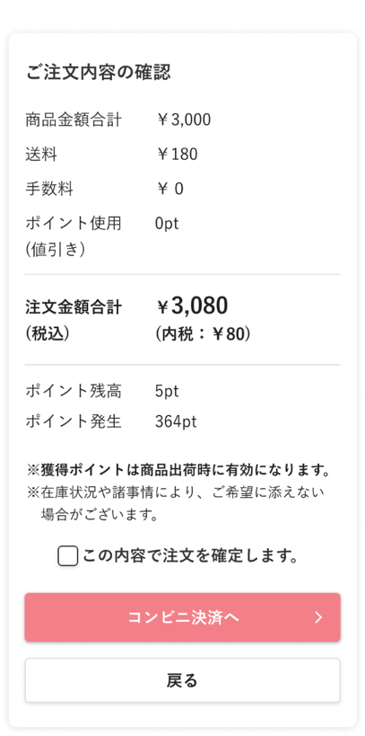

(10-1)
(10-2)

(10-3)

(10-4)

(10-5)
(10-6)

(10-7)
(10-8)

(10-9)

(10-10)

(10-11)

 | ご注文の内容の確認 レイアウト図（支店）
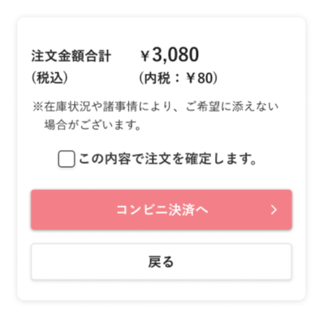

(10-5)
(10-6)

(10-9)

(10-10)

(10-11)

 | カスタマイズ説明

 | ・カスタマイズ要件に記載の内容以外は現行踏襲とする。

 | 処理概要（★はカスタマイズ項目）
 | ★ | 表示について
 |  | ・ | 支店の場合は「注文金額合計（税込）」のみを表示する

 | ・ | 注文するボタン押下時、当画面表示後（受注データ作成後）30分を経過している場合はタイムアウトとしてカート画面へ遷移する
 |  | ・ | カート内の商品は保持する

 | 識別ID |  |  | ラベル |  |  |  | 書式・制限 |  | 必須 |  | 最大文字数 または最大値 |  | 初期値 |  | 画面部品の説明
 | 10-1 |  |  | 商品金額合計 |  |  |  | ラベル |  | - |  | - |  | -
 | 10-2 |  |  | 送料 |  |  |  | ラベル |  | - |  | - |  | -
 | 10-3 |  |  | 手数料 |  |  |  | ラベル |  | - |  | - |  | -
 | 10-4 |  |  | ポイント使用（値引き） |  |  |  | ラベル |  | - |  | - |  | - |  | 使用ポイントを更新すると反映される
 | 10-5 |  |  | 注文金額合計（税込） |  |  |  | ラベル |  | - |  | - |  | -
 | 10-6 |  |  | 内税 |  |  |  | ラベル |  | - |  | - |  | -
 | 10-7 |  |  | ポイント残高 |  |  |  | ラベル |  | - |  | - |  | -
 | 10-8 |  |  | ポイント発生 |  |  |  | ラベル |  | - |  | - |  | -
 | 10-9 |  |  | 確定チェックボックス |  |  |  | 単一選択（チェックボックス） |  | - |  | - |  | -
 | 10-10 |  |  | 注文するボタン |  |  |  | ボタン |  | - |  | - |  | - |  | ・支払方法によって文言の変更をする ・支店の場合は「購入する」に文言を変更
 | 10-11 |  |  | 戻るボタン |  |  |  | ボタン |  | - |  | - |  | -

配送先の新規登録_変更
ドキュメント名 |  |  |  |  |  |  | フロント_注文 基本設計仕様書 |  |  |  | セクション
プロジェクト名 |  |  |  |  |  |  | フロント_注文機能 |  |  |  | 作成者 |  | 緑川 |  | 作成日 | 2025-06-12 | 更新者 | 盛田 | 更新日 | 2025-11-07

機能No |  |  | F04-03 |  |  |  | 機能名 |  | 配送先の新規登録・変更 |  |  |  |  |  | 概要 | 注文の配送先情報を登録及び変更ができます。

 | レイアウト図
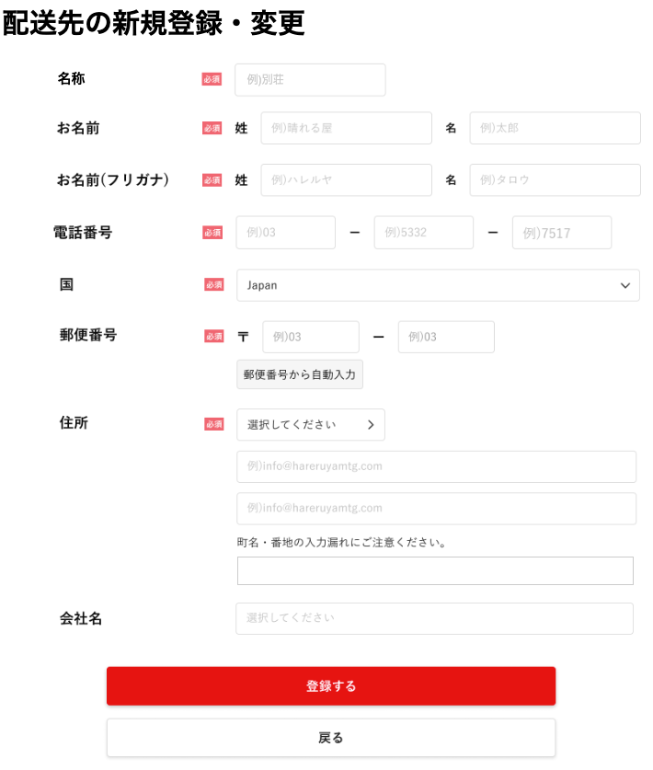

(1)

(2)
(3)

(4)
(5)

(6)
(7)
(8)

(9)

(10)
(11)

(12)

(13)

(14)

(15)

(16)

(17)

(18)

(19)

 | カスタマイズ説明
 | ・ | カスタマイズ要件
 |  |  | 現行機能をベースに下記カスタマイズを行う
 |  |  |  | 海外住所対応について
 |  |  |  |  | ・ | 海外住所表示時に海外住所用に3カラム目を表示する
 |  |  |  |  | ・ | 注文登録時に注文者情報、配送先情報に海外住所用の3カラム目を登録する

 | ・カスタマイズ要件に記載の内容以外は現行踏襲とする。

 | 処理概要（★はカスタマイズ項目）
 | ・ | 初期表示
 |  | ・ | ご注文方法指定画面で選択していた配送情報を項目に設定する
 |  | ★ | 海外住所表示時に海外住所用に3カラム目を表示する

 | ・ | 国について
 |  | ・ | 「Japan」から国を変更すると読み込みが発生し、都道府県を非表示にする
 |  | ・ | 「Japan」以外の国から「Japan」に変更すると読み込みが発生し、住所3を非表示にする

 | ★ | 郵便番号について
 |  | ・ | ECCUBE4標準機能により、入力値に基づいて以下1~2を自動補完する
 |  |  | 1 | 都道府県
 |  |  | 2 | 住所1

 |  | ・ | 現行に表示していた「郵便番号から自動入力」のボタンを除去する

 | ・ | 登録するボタン押下時
 |  | ・ | 新規登録の場合、すでに配送先住所が20件登録されている場合は登録できない
 |  | ・ | 画面上で下記のバリエーションを確認
 |  |  | ・ | 必須の入力チェック
 |  |  | ・ | 入力制御チェック(半角全角、フリガナ）
 |  |  | ・ | 郵便番号の桁数をチェック

 | 識別ID |  |  | ラベル |  |  |  | 書式・制限 |  | 必須 |  | 最大文字数 または最大値 |  | 初期値 |  | 画面部品の説明
 | 1 |  |  | 配送先名称 |  |  |  | 全角・半角 |  | ◯ |  | - |  | -
 | 2 |  |  | 配送先氏名（姓） |  |  |  | 全角・半角 |  | ◯ |  | - |  | -
 | 3 |  |  | 配送先氏名（名） |  |  |  | 全角・半角 |  | ◯ |  | - |  | -
 | 4 |  |  | 配送先氏名カナ（姓） |  |  |  | 全角・半角 |  | - |  | - |  | -
 | 5 |  |  | 配送先氏名カナ（名） |  |  |  | 全角・半角 |  | - |  | - |  | -
 | 6 |  |  | 電話番号1 |  |  |  | 数値（整数） |  | ◯ |  | - |  | -
 | 7 |  |  | 電話番号2 |  |  |  | 数値（整数） |  | ◯ |  | - |  | -
 | 8 |  |  | 電話番号3 |  |  |  | 数値（整数） |  | ◯ |  | - |  | -
 | 9 |  |  | 国 |  |  |  | プルダウン |  | ◯ |  | - |  | Japan |  | ・「Japan」から国を変更すると読み込みが発生し、都道府県を非表示にする ・「Japan」以外の国から「Japan」に変更すると読み込みが発生し、住所3を非表示にする
 | 10 |  |  | 郵便番号1 |  |  |  | 数値（整数） |  | ◯ |  | - |  | - |  | ・未入力で同意するを押下すると、動的に必須入力のエラーメッセージを表示する ・国が「Japan」の場合のみに表示する ・国が「Japan」の場合は、「日本国外」で非表示にする
 | 11 |  |  | 郵便番号2 |  |  |  | 数値（整数） |  | - |  | - |  | - |  | ・未入力で同意するを押下すると、動的に必須入力のエラーメッセージを表示する ・国が「Japan」の場合のみに表示する ・国が「Japan」の場合は、「日本国外」で非表示にする
 | 12 |  |  | 郵便番号から自動入力ボタン |  |  |  | ボタン |  | - |  | - |  | -
 | 13 |  |  | 都道府県 |  |  |  | プルダウン |  | ◯ |  | - |  | - |  | ・国で「Japan」以外選択された場合非表示とする
 | 14 |  |  | 住所1 |  |  |  | 全角・半角 |  | ◯ |  | - |  | -
 | 15 |  |  | 住所2 |  |  |  | 全角・半角 |  | ◯ |  | - |  | -
 | 16 |  |  | 住所3 |  |  |  | 全角・半角 |  | - |  | - |  | - |  | ・国で日本以外選択された場合表示する
 | 17 |  |  | 会社名 |  |  |  | 全角・半角 |  | - |  | - |  | -
 | 18 |  |  | 登録する |  |  |  | ボタン |  | - |  | - |  | - |  | ・ご注文方法指定画面へ戻る
 | 19 |  |  | 戻る |  |  |  | ボタン |  | - |  | - |  | -

配送先の新規登録_確認
ドキュメント名 |  |  |  |  |  |  | フロント_注文 基本設計仕様書 |  |  |  | セクション
プロジェクト名 |  |  |  |  |  |  | フロント_注文機能 |  |  |  | 作成者 |  | 緑川 |  | 作成日 | 2025-06-12 | 更新者 | 盛田 | 更新日 | 2025-11-07

機能No |  |  | F04-03 |  |  |  | 機能名 |  | 配送先の新規登録・変更 |  |  |  |  |  | 概要 | 注文の配送先情報を登録及び変更ができます。

 | レイアウト図

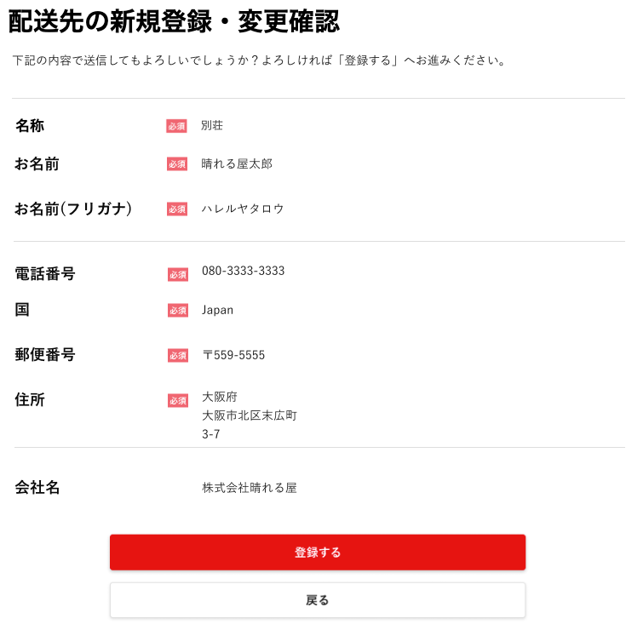

(1)

(2)

(3)

(4)

(5)

(6)

(7)

(8)

(9)

(10)

 | カスタマイズ説明
 | ・ | カスタマイズ要件
 |  |  | 現行機能をベースに下記カスタマイズを行う
 |  |  |  | 海外住所対応について
 |  |  |  |  | ・ | 海外住所表示時に海外住所用に3カラム目を表示する
 |  |  |  |  | ・ | 注文登録時に注文者情報、配送先情報に海外住所用の3カラム目を登録する

 | ・カスタマイズ要件に記載の内容以外は現行踏襲とする。

 | 処理概要（★はカスタマイズ項目）
 | ・ | 表示について
 |  | ・ | 配送先の新規登録_変更画面で設定された内容を表示する
 |  | ★ | 海外住所用に3カラム目を追加する

 | ・ | 登録するボタンを押下
 |  | ・ | 配送先登録をする
 |  | ・ | ご注文方法指定画面へ遷移

 | 識別ID |  |  | ラベル |  |  |  | 書式・制限 |  | 必須 |  | 最大文字数 または最大値 |  | 初期値 |  | 画面部品の説明
 | 1 |  |  | 名称 |  |  |  | ラベル |  | - |  | - |  | -
 | 2 |  |  | お名前 |  |  |  | ラベル |  | - |  | - |  | -
 | 3 |  |  | お名前（フリガナ） |  |  |  | ラベル |  | - |  | - |  | -
 | 4 |  |  | 電話番号 |  |  |  | ラベル |  | - |  | - |  | -
 | 5 |  |  | 国 |  |  |  | ラベル |  | - |  | - |  | -
 | 6 |  |  | 郵便番号 |  |  |  | ラベル |  | - |  | - |  | -
 | 7 |  |  | 住所 |  |  |  | ラベル |  | - |  | - |  | - |  | ・海外住所用に3カラム目を追加
 | 8 |  |  | 会社名 |  |  |  | ラベル |  | - |  | - |  | -
 | 9 |  |  | 登録する |  |  |  | ボタン |  | - |  | - |  | - |  | 配送先の情報を登録しご注文方法指定へ遷移する
 | 10 |  |  | 戻る |  |  |  | ボタン |  | - |  | - |  | - |  | 配送先の新規登録_変更画面へ遷移する

決済~購入完了
ドキュメント名 |  |  |  |  |  | フロント_注文 基本設計仕様書 |  |  |  |  |  | セクション
プロジェクト名 |  |  |  |  |  | フロント_注文機能 |  |  |  |  |  | 作成者 |  |  | 緑川 |  | 作成日 |  | 2025-06-12 |  | 更新者 | 盛田 | 更新日 | 2025-11-10

機能No |  |  | F04-04 |  |  | 機能名 |  | 決済~購入完了 |  |  |  |  |  |  |  |  | 概要 |  | 管理画面に注文データを登録し、注文完了メールを送信します。

 | レイアウト図

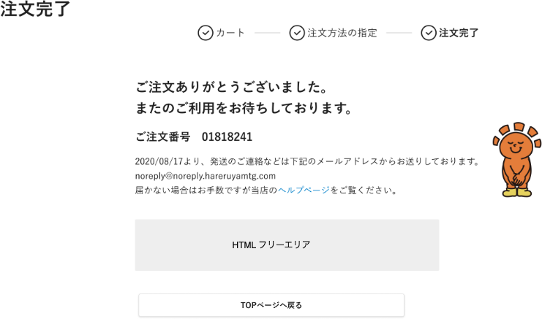
(1)

(2)
文言変更
注文完了メールをお送りしました。 届かない場合はお手数ですが当店のヘルプページを御覧ください。
(3)

(4)

(5)

 | 顧客グループ：店内アカウント レイアウト図

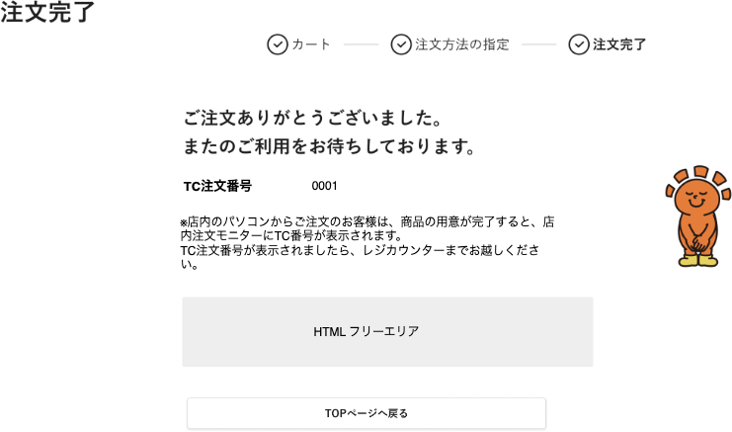
(1)

(2)

(4)

(5)

 | カスタマイズ説明
 | ・カスタマイズ要件
 |  |  | 現行機能をベースに下記カスタマイズを行う
 |  |  | ・ | ECCUBE側で保持している原価情報を使用して総原価・総在庫を増減する処理を行い、在庫履歴を登録する

 | 処理概要（★はカスタマイズ項目）
 | ・ | 画面遷移時の処理
 |  | ・ | 購入処理前の下記のチェックをする
 |  |  | ・ | 支払方法が受注情報に保持している支払方法と一致していない場合エラーとする
 |  |  | ・ | カートに入っている商品のチェック
 |  |  |  | ・ | 商品公開ステータスチェックし非公開商品の場合はエラーとする
 |  |  |  | ・ | 商品制限数チェックし購入制限数より商品数が多い場合はエラーとする
 |  |  |  | ・ | 購入数量と在庫数をチェックして在庫がなければエラーとする
 |  |  | ・ | エラーの場合、カート内の商品そのままの状態でシステムエラーの画面へ遷移する
 |  | ・・ | 購入処理を行う
 |  | ・ | 購入したユーザの情報を更新する
 |  |  | ・ | 累計合計回数のカウントを１増やす
 |  |  | ・ | 累計合計金額に今回の購入金額を加算する

 | ・ | 在庫調整
 |  | ★ | ECCUBE側で保持している原価情報を使用して総原価・総在庫を増減する処理を行い、在庫履歴を登録する
 |  |  | ・ | 在庫履歴登録
 |  |  | ・ | 商品情報
 |  |  |  | ・ | 総在庫
 |  |  |  | ・ | 総原価
 |  |  | ・ | 受注情報
 |  |  |  | ・ | 注文数
 |  |  |  | ・ | 総原価

 |  |  | 【注文に伴う原価と在庫の変動の例】
①注文前
②商品を3つ注文

 |  |  | 処理 順序 |  | 操作内容 |  |  |  | 入庫情報 |  |  |  |  | 商品情報 |  |  |  | 受注情報
 |  |  |  |  |  |  |  |  | 入庫数 | 仕入単価 |  |  |  | 在庫数 |  | 総原価 |  | 注文数 | 欠品数 | 総原価
 |  |  | 1 |  | 注文前 |  |  |  |  |  |  |  |  | 10 |  | 5000
 |  |  | 2 |  | 商品を３つ注文 |  |  |  |  |  |  |  |  | 7 |  | 3500 |  | 3 |  | 1500

 | ・ | 購入グループで表示内容を変更する
 |  | ・ | 購入グループが店内アカウントの場合はご注文番号ではなく、TC注文番号を表示する
 |  | ・ | ご注文番号表示下にある文言も変更

 | ★ | フリースペースの追加
 |  | ・ | 管理画面>コンテンツ管理>ブロック管理から文章の設定ができるようにする

 | ★ | 店内アカウントの場合、画面を表示してから1分後に注文した店舗のTOP画面へ自動的に遷移する

 | 識別ID |  |  | ラベル |  |  | 書式・制限 |  |  |  | 必須 |  | 最大文字数 または最大値 |  |  | 初期値 |  |  | 画面部品の説明
 | 1 |  |  | STEP表示 |  |  | 画像 |  |  |  | - |  | - |  |  | -
 | 2 |  |  | ご注文番号 |  |  | ラベル |  |  |  | - |  | - |  |  | - |  |  | ・購入グループが店内アカウントの場合はTC注文番号を表示する
 | 3 |  |  | ヘルプページ |  |  | リンク |  |  |  | - |  | - |  |  | - |  |  | ・ヘルプ画面へ遷移する
 | 4 |  |  | フリースペース |  |  | - |  |  |  | - |  | - |  |  | - |  |  | ・管理者側で文章を設定できるように追加
 | 5 |  |  | TOPページへ戻るボタン |  |  | ボタン |  |  |  | - |  | - |  |  | - |  |  | ・注文した店舗のTOP画面へ遷移する

注文購入履歴一覧
ドキュメント名 |  |  |  |  |  |  | フロント_注文 基本設計仕様書 |  |  |  | セクション
プロジェクト名 |  |  |  |  |  |  | フロント_注文機能 |  |  |  | 作成者 |  | 緑川 |  | 作成日 | 2025-06-12 | 更新者 | 盛田 | 更新日 | 2025-11-11

機能No |  |  | F06-06 |  |  |  | 機能名 |  | 注文購入履歴一覧 |  |  |  |  |  | 概要 | 会員の購入履歴を表示します。

 | レイアウト図

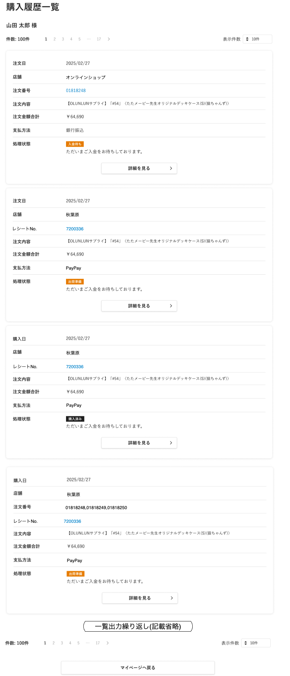
店頭支払
店頭支払

(1)
(2)
(3)
(4)

(5)
 | EC
(7)
(8)

(10)
(11)
(12)

(13)

(14)

 | 店頭受取受注

店頭支払

(6)
 | スマレジ取引

(9)

購入内容

支払金額合計
スマレジの場合のみ文言を
・注文内容→購入内容
・注文金額合計→支払金額合計
とする

 | 店頭受取受注→スマレジ取引

購入内容

支払金額合計

(15)
(16)
(17)

(18)

 | カスタマイズ説明
 | ・ | 現行機能をベースに下記カスタマイズを行う

 | ・ | ステータス表示の画像を変更する
 |  |  | ・ | どの注文ステータスでどの画像を表示するかは基本設計で確定する

 | ・ | スマレジの取引データを表示する
 |  |  | ・ | 表示文言をスマレジに対応する
 |  |  |  |  | ※ | スマレジでは注文を行わないため、注文日を購入日とする等基本設計で確定する
 |  |  | ・ | スマレジの取引データの場合は、支払方法をすべて店頭支払とする
 |  |  | ・ | スマレジの取引データの場合は、処理状態を非表示とする

 | ・カスタマイズ要件に記載の内容以外は現行踏襲とする。

 | 処理概要（★はカスタマイズ項目）
 | ・ | 表示について
 |  | ★ | 店舗を追加
 |  |  | ・ | ECで購入の場合は「オンラインショップ」と表示する
 |  | ★ | スマレジの取引データの場合は下記に名称を変更する
 |  |  | ・ | 注文番号を取引番号に変更
 |  |  | ・ | 注文日を購入日に変更
 |  | ★ | スマレジの取引データの場合は下記項目を非表示とする
 |  |  | ・ | 注文状態
 |  | ★ | 店頭受取受注→スマレジ取引の場合、注文番号からの注文購入履歴詳細画面への遷移はしない

 | ★ | 注文番号について
 |  | ・ | EC、店頭受取受注、スムーズ店頭受取受注の場合は該当注文の注文番号を表示
 |  | ・ | スマレジ決済のみの場合は非表示
 |  | ・ | 店頭受取受注をスマレジ決済した注文の場合は注文元番号を表示
 |  |  | ・ | 注文元番号にはリンクを設定しない
 |  |  | ・ | スマレジ取引で複数店頭受取した注文をまとめて受け取った場合はカンマ区切りで表示する

 | ★ | 支払方法の表示について
 |  | ・ | スマレジ取引はすべて店頭支払とする

 | 識別ID |  |  | ラベル |  |  |  | 書式・制限 |  | 必須 |  | 最大文字数 または最大値 |  | 初期値 |  | 画面部品の説明 |  |  |  |  | EC （スムーズ含む） | 店頭受取受注 | 店頭受取受注→スマレジ取引 | スマレジ取引
 | 1 |  |  | 会員名 |  |  |  | ラベル |  | - |  | - |  | - |  |  |  |  |  |  | ◯ | ◯ | ◯ | ◯
 | 2 |  |  | 件数 |  |  |  | ラベル |  | - |  | - |  | - |  |  |  |  |  |  | ◯ | ◯ | ◯ | ◯
 | 3 |  |  | ページング |  |  |  | リンク |  | - |  | - |  | - |  | 選択したページへ遷移する |  |  |  |  | ◯ | ◯ | ◯ | ◯
 | 4 |  |  | 表示件数 |  |  |  | プルダウン |  | - |  | - |  | 10件 |  | 選択肢: 10件 50件 100件 300件 500件 1000件 2000件 10000件 12000件 |  |  |  |  | ◯ | ◯ | ◯ | ◯
 | 5 |  |  | 購入日 |  |  |  | ラベル |  | - |  | - |  | - |  | ・「店頭受取受注→スマレジ取引」の注文データの場合は店頭受取したデータの注文日を表示し、複数取引した場合は一番若い注文日を表示する |  |  |  |  | × | × | ◯ | ◯
 | 6 |  |  | 注文日 |  |  |  | ラベル |  | - |  | - |  | - |  |  |  |  |  |  | ◯ | ◯ | × | ×
 | 7 |  |  | 店舗 |  |  |  | ラベル |  | - |  | - |  | - |  | ・ECの場合はオンラインショップと表示する ・EC以外は受取店舗名を表示 |  |  |  |  | ◯ | ◯ | ◯ | ◯
 | 8 |  |  | レシートNo. |  |  |  | ラベル |  | - |  | - |  | - |  | ・スマレジの取引データの場合はレシート番号を表示する ※レシートの最下部に印字される番号 |  |  |  |  | × | × | ◯ | ◯
 | 9 |  |  | 注文番号 |  |  |  | リンク |  | - |  | - |  | - |  | ・EC、店頭受取受注の場合は該当注文の注文番号を表示 ・店頭受取受注をスマレジ決済した注文の場合は注文元番号を表示 ・スマレジ決済のみの場合は非表示 ・店頭受取受注→スマレジ取引の場合、注文番号項目に表示されている注文番号にはリンクを設定しない |  |  |  |  | ◯ | ◯ | ◯ | ×
 | 10 |  |  | 注文内容 |  |  |  | ラベル |  | - |  | - |  | - |  |  |  |  |  |  | ◯ | ◯ | ◯ | ◯
 | 11 |  |  | 注文金額合計 |  |  |  | ラベル |  | - |  | - |  | - |  |  |  |  |  |  | ◯ | ◯ | ◯ | ◯
 | 12 |  |  | 支払方法 |  |  |  | ラベル |  | - |  | - |  | - |  | ・スマレジ取引はすべて店頭支払とする |  |  |  |  | ◯ | ◯ | ◯ | ◯
 | 13 |  |  | 処理状態 |  |  |  | 画像 |  | - |  | - |  | - |  | スマレジの取引データの場合は処理状態を非表示とする 注文ステータスと表示画像の紐付けは「注文ステータスと表示画像の紐付け」シートを参照 |  |  |  |  | ◯ | ◯ | × | ×
 | 14 |  |  | 詳細を見るボタン |  |  |  | ボタン |  | - |  | - |  | - |  | 注文購入履歴詳細画面へ遷移する |  |  |  |  | ◯ | ◯ | ◯ | ◯
 | 15 |  |  | 件数 |  |  |  | ラベル |  | - |  | - |  | - |  |  |  |  |  |  | ◯ | ◯ | ◯ | ◯
 | 16 |  |  | ページング |  |  |  | リンク |  | - |  | - |  | - |  | 選択したページへ遷移する |  |  |  |  | ◯ | ◯ | ◯ | ◯
 | 17 |  |  | 表示件数 |  |  |  | プルダウン |  | - |  | - |  | 10件 |  | 選択肢: 10件 50件 100件 300件 500件 1000件 2000件 10000件 12000件 |  |  |  |  | ◯ | ◯ | ◯ | ◯
 | 18 |  |  | マイページボタン |  |  |  | ボタン |  | - |  | - |  | - |  |  |  |  |  |  | ◯ | ◯ | ◯ | ◯

注文購入履歴詳細
ドキュメント名 |  |  |  |  |  |  | フロント_注文 基本設計仕様書 |  |  |  | セクション
プロジェクト名 |  |  |  |  |  |  | フロント_注文機能 |  |  |  | 作成者 |  | 緑川 |  | 作成日 | 2025-06-12 | 更新者 | 盛田 | 更新日 | 2025-12-25

機能No |  |  | F06-07 |  |  |  | 機能名 |  | 注文購入履歴詳細 |  |  |  |  |  | 概要 | 購入履歴1件の詳細情報を表示します。

 | レイアウト図（EC）

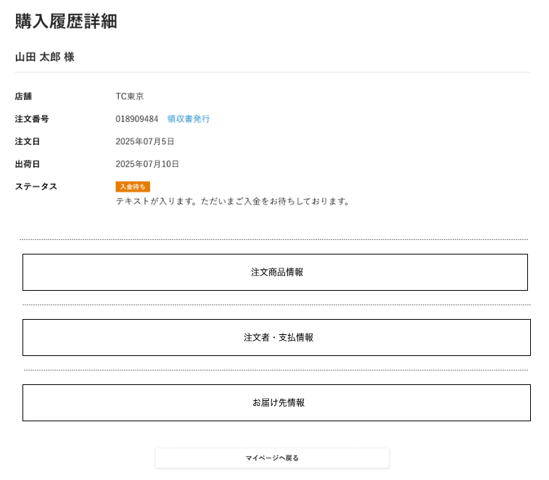
 |  |  |  |  |  |  |  |  |  |  |  |  |  |  |  |  |  |  |  |  | 店頭受取

(1)

(2)
(4)
(3)
(5)
(6)

(7)

 |  |  |  |  |  |  |  |  |  |  |  |  |  |  |  |  |  |  |  |  | 店頭受取→スマレジ取引

(10)

(11)
(8)
(9)

(12)

 |  |  |  |  |  |  |  |  |  |  |  |  |  |  |  |  |  |  |  |  | スマレジ取引

(13)

 | カスタマイズ説明
 | 現行機能をベースに下記カスタマイズを行う

 | ・ | ステータス表示の画像を変更する
 |  |  | ・ | どの注文ステータスでどの画像を表示するかは基本設計で確定する

 | ・ | スマレジの取引データを表示する
 |  |  | ・ | 表示文言をスマレジに対応する
 |  |  |  |  | ※ | スマレジでは注文を行わないため、注文日を購入日とする等基本設計で確定する
 |  |  | ・ | スマレジにしか存在しない支払方法を表示可能とする
 |  |  | ・ | スマレジの取引データの場合は、処理状態を非表示とする
 |  |  | ・ | 免税対象の取引の場合は免税額を表示する
 |  |  | ・ | 店頭で割引券を使った割引及び割引理由を表示する
 |  |  | ・ | 購入した店舗を表示する
 |  |  | ・ | 送り主やお届け先、配送方法について、スマレジの場合は非表示とする
 |  |  | ・ | 「この注文商品をもう一度購入する」ボタンを非表示にする

 | ・カスタマイズ要件に記載の内容以外は現行踏襲とする。

 | 処理概要（★はカスタマイズ項目）
 | ・ | 表示について
 |  | ★ | 店舗項目を追加
 |  | ★ | この注文品をもう一度購入するボタンを削除
 |  | ★ | スマレジの取引データの場合は下記に名称を変更する
 |  |  | ・ | 注文番号を購入番号に変更
 |  |  | ・ | 注文日を購入日に変更
 |  | ★ | スマレジの取引データの場合は下記項目を非表示とする
 |  |  | ・ | 出荷日
 |  |  | ・ | 注文ステータス
 |  | ★ | 店頭購入の場合は非表示とする
 |  |  | ・ | お届け先情報
 |  | ★ | 領収書発行
 |  |  | ・ | 下記の条件に一致する場合のみリンクを表示する
 |  |  |  | ・ | 配送方法：店頭受取でない
 |  |  |  | ・ | 支払い状態：支払い済み
 |  |  |  | ・ | 受注ステータス：出荷完了
 |  |  |  | ・ | 支払い方法が右記以外：郵便振替、銀行振込、代金引換

 | ・ | 注文商品情報
 |  | ・ | 注文商品情報欄に記載

 | ・ | 注文者・支払い情報
 |  | ・ | 注文者・支払い情報欄に記載

 | ・ | お届け先情報
 |  | ・ | お届け先情報欄に記載

 | 識別ID |  |  | ラベル |  |  |  | 書式・制限 |  | 必須 |  | 最大文字数 または最大値 |  | 初期値 |  | 画面部品の説明 |  |  |  |  | EC （スムーズ含む） | 店頭受取 | 店頭受取→スマレジ取引 | スマレジ取引
 | 1 |  |  | 会員名 |  |  |  | ラベル |  | - |  | - |  | - |  |  |  |  |  |  | ◯ | ◯ | ◯ | ◯
 | 2 |  |  | 店舗 |  |  |  | ラベル |  | - |  | - |  | - |  |  |  |  |  |  | ◯ | ◯ | ◯ | ◯
 | 3 |  |  | 注文番号 |  |  |  | ラベル |  | - |  | - |  | - |  |  |  |  |  |  | ◯ | ◯ | ◯ | ×
 | 4 |  |  | 注文日 |  |  |  | ラベル |  | - |  | - |  | - |  |  |  |  |  |  | ◯ | ◯ | ◯ | ×
 | 5 |  |  | 出荷日 |  |  |  | ラベル |  | - |  | - |  | - |  |  |  |  |  |  | ◯ | ◯ | × | ×
 | 6 |  |  | 領収書発行 |  |  |  | リンク |  | - |  | - |  | - |  | 下記の条件に一致する場合のみリンクを表示する ・配送方法：店頭受取でない ・支払い状態：支払い済み ・受注ステータス：出荷完了 ・支払い方法が右記以外：郵便振替、銀行振込、代金引換 |  |  |  |  | ◯ | × | × | ×
 | 7 |  |  | 注文ステータス |  |  |  | - |  | - |  | - |  | - |  | ・スマレジの取引データの場合は処理状態を非表示とする 注文ステータスと表示画像の紐付けは「注文ステータスと表示画像の紐付け」シートを参照 |  |  |  |  | ◯ | ◯ | × | ×
 | 8 |  |  | レシートNo. |  |  |  | - |  | - |  | - |  | - |  | ・レシートの最下部に印字される番号を表示 |  |  |  |  | × | × | ◯ | ◯
 | 9 |  |  | 購入日 |  |  |  | - |  | - |  | - |  | - |  |  |  |  |  |  | × | × | ◯ | ◯
 | 10 |  |  | 注文商品情報 |  |  |  | - |  | - |  | - |  | - |  |  |  |  |  |  | ◯ | ◯ | ◯ | ◯
 | 11 |  |  | 注文者・支払い情報 |  |  |  | - |  | - |  | - |  | - |  |  |  |  |  |  | ◯ | ◯ | ◯ | ◯
 | 12 |  |  | お届け先情報 |  |  |  | - |  | - |  | - |  | - |  | ・店頭購入の場合は非表示 |  |  |  |  | ◯ | × | × | ×
 | 13 |  |  | マイページへ戻るボタン |  |  |  | ボタン |  | - |  | - |  | - |  | ・マイページに遷移する |  |  |  |  | ◯ | ◯ | ◯ | ◯

 | レイアウト図（EC）
(1)
(2)
(3)
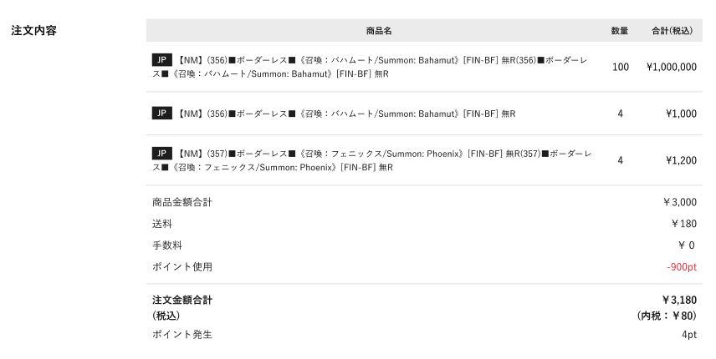

(4)
(5)
(6)
(10)

(11)

(12)

 | レイアウト図（店頭受取）
(1)
(2)
(3)

(11)

 | レイアウト図（店頭受取→スマレジ取引、スマレジ取引）

(1)
(2)
(3)
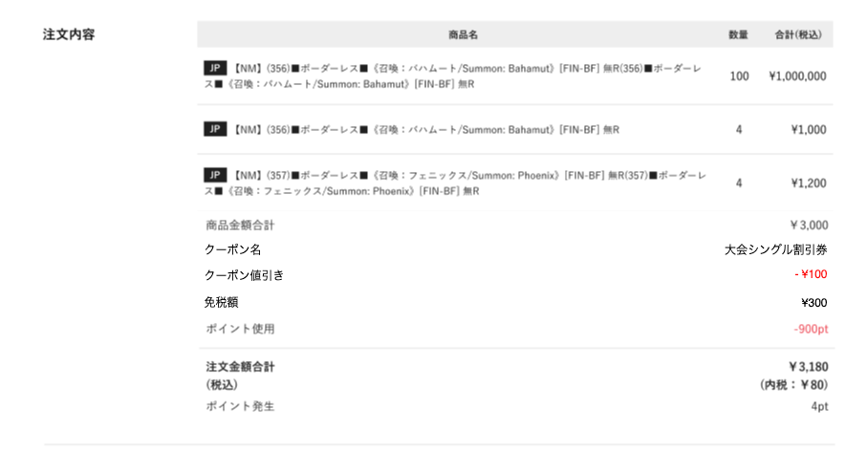
- ¥300
購入内容

スマレジの場合のみ文言を
・注文内容→購入内容
・注文金額合計→支払金額合計
とする
(4)
(7)
(8)
(9)
(10)

(11)
支払金額合計
（税込）

(12)

 | カスタマイズ説明
 | 現行機能をベースに下記カスタマイズを行う
 |  | ・ | 免税対象の取引の場合は免税額を表示する
 |  | ・ | 店頭で割引券を使った割引及び割引理由を表示する

 | ・カスタマイズ要件に記載の内容以外は現行踏襲とする。

 | 処理概要（★はカスタマイズ項目）
 | ・ | 表示について
 |  | ★ | スマレジの取引データの場合は下記項目を表示する
 |  |  | ・ | クーポン名
 |  |  | ・ | クーポン値引き
 |  |  | ・ | 免税額

 |  | ★ | 支店・スマレジ取引データの場合は下記を非表示
 |  |  | ・ | 送料・手数料

 |  | ★ | 商品の並び順は管理画面の受注詳細と同様とする

 | 識別ID |  |  | ラベル |  |  |  | 書式・制限 |  | 必須 |  | 最大文字数 または最大値 |  | 初期値 |  | 画面部品の説明 |  |  |  |  | EC （スムーズ含む） | 店頭受取 | 店頭受取→スマレジ取引 | スマレジ取引
 | 1 |  |  | 商品名 |  |  |  | ラベル |  | - |  | - |  | - |  |  |  |  |  |  | ◯ | ◯ | ◯ | ◯
 | 2 |  |  | 数量 |  |  |  | ラベル |  | - |  | - |  | - |  |  |  |  |  |  | ◯ | ◯ | ◯ | ◯
 | 3 |  |  | 合計 |  |  |  | ラベル |  | - |  | - |  | - |  |  |  |  |  |  | ◯ | ◯ | ◯ | ◯
 | 4 |  |  | 商品金額合計 |  |  |  | ラベル |  | - |  | - |  | - |  |  |  |  |  |  | ◯ | × | ◯ | ◯
 | 5 |  |  | 送料 |  |  |  | ラベル |  | - |  | - |  | - |  |  |  |  |  |  | ◯ | × | × | ×
 | 6 |  |  | 手数料 |  |  |  | ラベル |  | - |  | - |  | - |  |  |  |  |  |  | ◯ | × | × | ×
 | 7 |  |  | クーポン名 |  |  |  | ラベル |  | - |  | - |  | - |  | ・カスタマイズにより追加 ・スマレジの取引の場合表示する |  |  |  |  | × | × | ◯ | ◯
 | 8 |  |  | クーポン値引き |  |  |  | ラベル |  | - |  | - |  | - |  | ・カスタマイズにより追加 ・スマレジの取引の場合表示する |  |  |  |  | × | × | ◯ | ◯
 | 9 |  |  | 免税額 |  |  |  | ラベル |  | - |  | - |  | - |  | ・カスタマイズにより追加 ・スマレジの取引の場合表示する |  |  |  |  | × | × | ◯ | ◯
 | 10 |  |  | ポイント使用（値引き） |  |  |  | ラベル |  | - |  | - |  | - |  |  |  |  |  |  | ◯ | × | ◯ | ◯
 | 11 |  |  | 注文金額合計（税込み） |  |  |  | ラベル |  | - |  | - |  | - |  |  |  |  |  |  | ◯ | ◯ | ◯ | ◯
 | 12 |  |  | ポイント発生 |  |  |  | ラベル |  | - |  | - |  | - |  |  |  |  |  |  | ◯ | × | ◯ | ◯

 | 送り主、支払い情報 レイアウト図（EC）

(1)
addr3
(2)
(3)
(4)
(5)
(6)
(7)
(8)

(9)

 | 送り主、支払い情報 レイアウト図（EC以外）

(8)

 | カスタマイズ説明
 | 現行機能をベースに下記カスタマイズを行う
 |  | ・ | 住所３の表示を追加

 | ・ | スマレジの取引データを表示する
 |  | ・ | スマレジにしか存在しない支払方法を表示可能とする |  |  |  |  |  |  |  |  | スマレジの場合は店頭支払とする
 |  | ・ | 店頭で割引券を使った割引及び割引理由を表示する
 |  | ・ | 送り主やお届け先、配送方法について、スマレジの場合は非表示とする

 | ・カスタマイズ要件に記載の内容以外は現行踏襲とする。

 | 処理概要（★はカスタマイズ項目）
 | ・ | 表示について
 |  | ★ | 住所３の追加
 |  | ★ | スマレジの取引データの場合、支払方法を店頭支払とする
 |  | ★ | スマレジの取引データの場合、下記の項目を非表示とする
 |  |  | ・ | 送り主
 |  |  | ・ | 配送方法

 | ★ | 決済プラグイン変更により下記の項目を削除
 |  | ・ | 支払い先コンビニ
 |  | ・ | お客様番号
 |  | ・ | 確認番号
 |  | ・ | 第１番号
 |  | ・ | 第２番号
 |  | ・ | オンライン決済番号
 |  | ・ | 払込票番号

 | 識別ID |  |  | ラベル |  |  |  | 書式・制限 |  | 必須 |  | 最大文字数 または最大値 |  | 初期値 |  | 画面部品の説明 |  |  |  |  | EC （スムーズ含む） | 店頭受取 | 店頭受取→スマレジ取引 | スマレジ取引
 | 1 |  |  | 郵便番号 |  |  |  | ラベル |  | - |  | - |  | - |  |  |  |  |  |  | ◯ | × | × | ×
 | 2 |  |  | 都道府県 |  |  |  | ラベル |  | - |  | - |  | - |  |  |  |  |  |  | ◯ | × | × | ×
 | 3 |  |  | 住所１ |  |  |  | ラベル |  | - |  | - |  | - |  |  |  |  |  |  | ◯ | × | × | ×
 | 4 |  |  | 住所２ |  |  |  | ラベル |  | - |  | - |  | - |  |  |  |  |  |  | ◯ | × | × | ×
 | 5 |  |  | 住所３ |  |  |  | ラベル |  | - |  | - |  | - |  | ・カスタマイズにより追加 |  |  |  |  | ◯ | × | × | ×
 | 6 |  |  | 名前 |  |  |  | ラベル |  | - |  | - |  | - |  |  |  |  |  |  | ◯ | × | × | ×
 | 7 |  |  | 電話番号 |  |  |  | ラベル |  | - |  | - |  | - |  |  |  |  |  |  | ◯ | × | × | ×
 | 8 |  |  | 支払方法 |  |  |  | ラベル |  | - |  | - |  | - |  |  |  |  |  |  | ◯ | ◯ | ◯ | ◯
 | 9 |  |  | 配送方法 |  |  |  | ラベル |  | - |  | - |  | - |  |  |  |  |  |  | ◯ | × | × | ×

 | お届け先 レイアウト図

addr3
(1)
(2)
(3)
(4)
(5)
(6)
(7)

 | カスタマイズ説明
 | 現行機能をベースに下記カスタマイズを行う
 |  | ・ | 住所３の表示を追加

 | ・カスタマイズ要件に記載の内容以外は現行踏襲とする。

 | 処理概要（★はカスタマイズ項目）
 | ・ | 表示について
 |  | ・ | 住所３の表示を追加
 |  | ★ | スマレジの取引データの場合、すべての項目を非表示とする

 | 識別ID |  |  | ラベル |  |  |  | 書式・制限 |  | 必須 |  | 最大文字数 または最大値 |  | 初期値 |  | 画面部品の説明 |  |  |  |  | EC （スムーズ含む） | 店頭受取 | 店頭受取→スマレジ取引 | スマレジ取引
 | 1 |  |  | 郵便番号 |  |  |  | ラベル |  | - |  | - |  | - |  |  |  |  |  |  | ◯ | × | × | ×
 | 2 |  |  | 都道府県 |  |  |  | ラベル |  | - |  | - |  | - |  |  |  |  |  |  | ◯ | × | × | ×
 | 3 |  |  | 住所１ |  |  |  | ラベル |  | - |  | - |  | - |  |  |  |  |  |  | ◯ | × | × | ×
 | 4 |  |  | 住所２ |  |  |  | ラベル |  | - |  | - |  | - |  |  |  |  |  |  | ◯ | × | × | ×
 | 5 |  |  | 住所３ |  |  |  | ラベル |  | - |  | - |  | - |  | ・カスタマイズにより追加 |  |  |  |  | ◯ | × | × | ×
 | 6 |  |  | 名前 |  |  |  | ラベル |  | - |  | - |  | - |  |  |  |  |  |  | ◯ | × | × | ×
 | 7 |  |  | 電話番号 |  |  |  | ラベル |  | - |  | - |  | - |  |  |  |  |  |  | ◯ | × | × | ×

別添資料_注文ステータスと表示画像の紐付け
・店頭受取
ご来店待ち（ピック完了？）→購入済み（スマレジ完結と合流）→キャンセル
※ピック完了は現行のステータス運用のクオリティによってはご来店待ちなどでも
・予約（スムーズ店頭）
発売日までお待ち下さい（予約済み）→ご来店待ち→受け取り済み→キャンセル
・予約（通販）
入金待ち→発売日までお待ち下さい→出荷完了→キャンセル
・通販
入金待ち→出荷準備（発送準備中）→出荷完了→キャンセル
※銀行振込、コンビニはオペレーション上出荷準備ステータスを取らないかも
→入金チェックがシステム外の都合、入金したあとも入金待ちのままになってしまう場合はある
※クレカ、代引きなどは入金待ちをスキップ
・スマレジ完結
→購入済み
カテゴリ | BOステータス | フロント表示画像 | 通常注文 | スムーズ店頭受取 | 店舗受取注文 | スマレジからのデータ | 予約
購入履歴 | ピック中 |  | × | × | ◯ | × | ◯
購入履歴 | 入金待ち |  | ◯ | × | × | × | ◯
購入履歴 | 入金済み |  | ◯ | × | × | × | ×
購入履歴 | ピック完了 |  | × | ◯ | ◯ | × | 予約専用文言
購入履歴 | 出荷指示 |  | ◯ | ◯ | × | × | ×
購入履歴 | 店頭予約 |  | × | ◯ | × | × | ◯
購入履歴 | 出荷完了 |  | ◯ | × | × | × | ◯
購入履歴 | 購入済み |  | × | ◯ | ◯ | ◯ | ×
購入履歴 | キャンセル |  | ◯ | ◯ | × | ◯（画像は表示しない） | ◯

